Инструкция
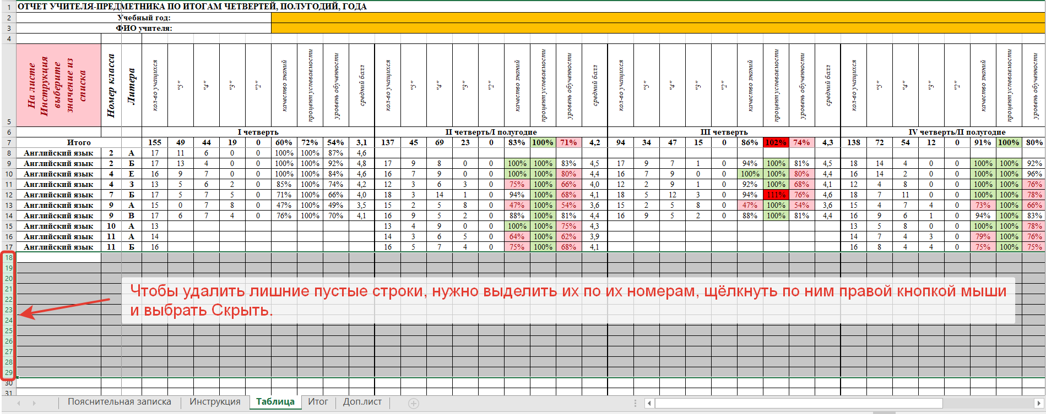
Если Вы хотите получить отчёт учителя-предметника по классам и предметам, то выберите в списке: Предмет. В столбце А на листе Таблица введите список предметов. Если нужно получить отчёт по предмету для нескольких учителей, то выберите в списке ФИО учителя. На листе Таблица в столбец А введите ФИО учителей. Заголовок в ячейке А1 на листе Таблица можно изменить.

Выберите из списка:

Как удалить лишние строки (ссылка на видеоурок): | https://youtu.be/wlyAx4GpLT4

